TRUNKS
STYLE | IMAGE | COLOR | S | M | L | XL | XXL | TOTAL | MSRP
714VN050 |  | BLK: BLACK | 887 | 3,145 | 3,136 | 1,356 | 455 | 8,979 | $49.99
714VN050 |  | ROY:ROYAL | 175 | 635 | 638 | 285 | 98 | 1,831 | $49.99
714VN050 |  | RED:RED | 175 | 637 | 639 | 282 | 93 | 1,826 | $49.99
714VN050 |  | BLU:BLUE | 180 | 635 | 637 | 291 | 102 | 1,845 | $49.99
714VN050 |  | WHT:WHITE | 220 | 989 | 988 | 443 | 100 | 2,740 | $49.99
714DS051 |  | BLK: BLACK | 843 | 3,347 | 3,462 | 1,478 | 457 | 9,587 | $49.99
714DS051 |  | ROY:ROYAL | 258 | 963 | 998 | 450 | 142 | 2,811 | $49.99
714DS051 |  | RED:RED | 96 | 440 | 393 | 209 | 56 | 1,194 | $49.99
714DS051 |  | BLU:BLUE | 140 | 602 | 557 | 288 | 62 | 1,649 | $49.99
714DS051 |  | WHT:WHITE | 256 | 998 | 956 | 449 | 142 | 2,801 | $49.99
714DS052 |  | BLK: BLACK | 1,016 | 3,852 | 3,800 | 1,533 | 494 | 10,695 | $49.99
714DS052 |  | ROY:ROYAL | 213 | 1,225 | 1,073 | 395 | 110 | 3,016 | $49.99
714DS052 |  | RED:RED | 109 | 570 | 596 | 235 | 72 | 1,582 | $49.99
714DS052 | 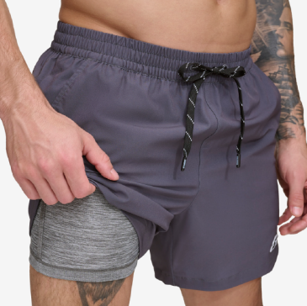 | DGY:DARK GREY | 164 | 598 | 606 | 225 | 34 | 1,627 | $49.99
714DN054 |  | BLK: BLACK | 256 | 946 | 969 | 441 | 109 | 2,721 | $49.99
714DN054 |  | ROY:ROYAL | 173 | 642 | 598 | 288 | 69 | 1,770 | $49.99
714DN054 |  | PPL:PURPLE | 141 | 635 | 629 | 290 | 98 | 1,793 | $49.99
714DN054 |  | GRN:GREEN | 103 | 565 | 558 | 196 | 61 | 1,483 | $49.99
714DN054 |  | WHT:WHITE | 130 | 517 | 555 | 247 | 49 | 1,498 | $49.99
714DN054 |  | BLU:BLUE | 84 | 565 | 566 | 206 | 42 | 1,463 | $49.99
714DN054 |  | GLD:GOLD | 109 | 608 | 639 | 215 | 106 | 1,677 | $49.99
714DN057 |  | BLK: BLACK | 280 | 1,267 | 1,182 | 514 | 175 | 3,418 | $49.99
714DN057 |  | ROY:ROYAL | 126 | 632 | 587 | 245 | 58 | 1,648 | $49.99
714DN057 |  | BLU:BLUE | 0 | 232 | 227 | 88 | 20 | 567 | $49.99
714DN057 |  | PPL:PURPLE | 138 | 472 | 541 | 238 | 61 | 1,450 | $49.99
714DN057 |  | RED:RED | 127 | 591 | 634 | 288 | 91 | 1,731 | $49.99
714DN057 |  | GLD:GOLD | 142 | 646 | 650 | 306 | 110 | 1,854 | $49.99
 |  |  |  |  |  |  |  | 75,256

